妙红10310
爱鑫隆银饰采购订单
供应商:鸿泰 |  |  | 下单日期：2023-10-14 |  |  |  | 订单号：AXL202310310
材料名称:万足银 |  |  | 出货日期：2023-10-22 |  |  |  | 订单类型:妙红客单
序号 | 产品名称 | 产品编号 | 数 量 | 件 重 | 总重 | 单位 | 附图 | 规格要求 | 备注
1 | 牛皮CNC车花推拉手镯 |  | 40 | 35 | 1400 | 件 | 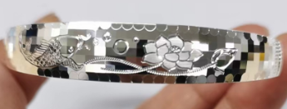
2 | 牛皮CNC车花推拉手镯 |  | 30 | 26 | 780 | 件 | 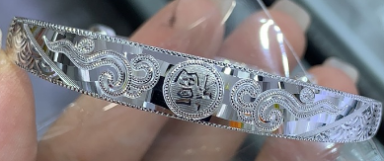
3 | 牛皮CNC车花推拉手镯 |  | 15 | 35 | 525 | 件 | 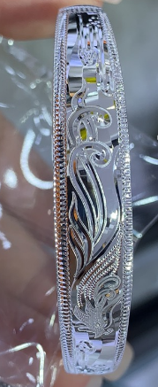
4 | 大人卜底平面CNC开口手镯 |  | 30 | 29 | 870 | 件 | 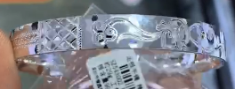
5 | 大人卜底平面CNC推拉手镯 |  | 20 | 35 | 700 | 件 | 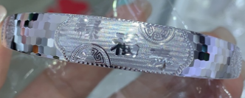
合计： |  |  | 135 |  | 4275
1）字印要求: 足银 （闭口的货需打上圈口号，打在字印正对面，比如58圈口就打：58） 2）成色要求:必须达到9999.5‰以上； 3）货品焊接处必须走水，不可走水产品提前沟通后处理； 4）结束工艺:打布轮（布轮光滑、不可有沙洞或拉丝）； 5）货品包装分成色、分花、按订单分类；

妙红10311
爱鑫隆银饰采购订单
供应商:鸿泰 |  |  | 下单日期：2023-10-14 |  |  |  | 订单号：AXL202310311
材料名称:万足银 |  |  | 出货日期：2023-10-22 |  |  |  | 订单类型:妙红客单
序号 | 产品名称 | 产品编号 | 数 量 | 件 重 | 总重 | 单位 | 附图 | 规格要求 | 备注
1 | 双卜CNC车花推拉手镯 |  | 40 | 35 | 1400 | 件 | 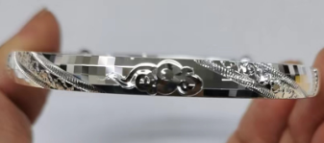
合计： |  |  | 40 |  | 1400 |  | 按克入，做广东小证
1）字印要求: 足银999.9 AX （字印深激光） （闭口的货需打上圈口号，打在字印正对面，比如圈口58就打：58） 2）成色要求:必须达到9999.5‰以上； 3）货品焊接处必须走水，不可走水产品提前沟通后处理； 4）结束工艺:打布轮（布轮光滑、不可有沙洞或拉丝）； 5）货品包装分成色、分花、按订单分类；

